実行順
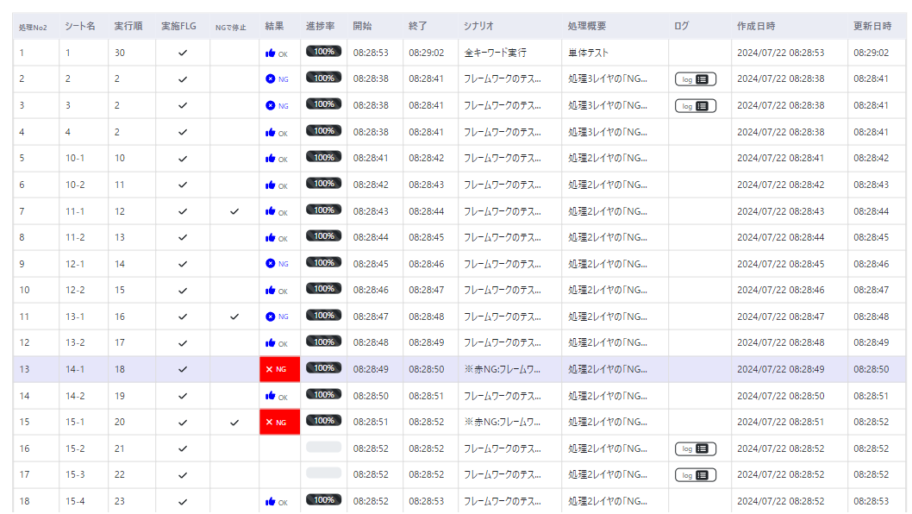
#R1# | 処理No | 2 | 処理名 | キーワード |  |  |  | 実行時引数
#R2# | 実行ホスト |  |  | 実行時刻
#R5# | 備考

 | ※黄色箇所のみ入力可(必須)。青文字箇所は計算式にて表示させる事(記載省略も可)
 | キーワード駆動処理 実行順制御 |  |  |  |  |  | 実行結果
#R3# | 実行順 | シート名 | 実施FLG | NGで停止 | 正異 | 開始 | 終了 | 結果 | シナリオ | 処理概要
#R4# | 30 | 1 | TRUE | 強制実行 | 正/異 混合 |  |  |  | 全キーワード実行 | 単体テスト
 | 2 | 2 | FALSE |  | 正常系 |  |  |  | フレームワークのテスト | 処理3レイヤの「NG停止」機能
 | 2 | 3 | FALSE |  | 異常系 |  |  |  | フレームワークのテスト | 処理3レイヤの「NG停止」機能
 | 2 | 4 | FALSE |  | 異常系 |  |  |  | フレームワークのテスト | 処理3レイヤの「NG停止」機能
 | 10 | 10-1 | FALSE |  | 正常系 |  |  |  | フレームワークのテスト | 処理2レイヤの「NG停止」機能
 | 11 | 10-2 | FALSE |  | 正常系 |  |  |  | フレームワークのテスト | 処理2レイヤの「NG停止」機能
 | 12 | 11-1 | FALSE | 停止 | 正常系 |  |  |  | フレームワークのテスト | 処理2レイヤの「NG停止」機能
 | 13 | 11-2 | FALSE |  | 正常系 |  |  |  | フレームワークのテスト | 処理2レイヤの「NG停止」機能
 | 14 | 12-1 | FALSE |  | 正常系 |  |  |  | フレームワークのテスト | 処理2レイヤの「NG停止」機能
 | 15 | 12-2 | FALSE |  | 正常系 |  |  |  | フレームワークのテスト | 処理2レイヤの「NG停止」機能
 | 16 | 13-1 | FALSE | 停止 | 正常系 |  |  |  | フレームワークのテスト | 処理2レイヤの「NG停止」機能
 | 17 | 13-2 | FALSE |  | 正常系 |  |  |  | フレームワークのテスト | 処理2レイヤの「NG停止」機能
 | 18 | 14-1 | FALSE |  | 正常系 |  |  |  | ※赤NG:フレームワークのテスト | 処理2レイヤの「NG停止」機能 (仕様上、実行すると赤のNGになるので取り扱い留意)
 | 19 | 14-2 | FALSE |  | 正常系 |  |  |  | フレームワークのテスト | 処理2レイヤの「NG停止」機能
 | 20 | 15-1 | FALSE | 停止 | 異常系 |  |  |  | ※赤NG:フレームワークのテスト | 処理2レイヤの「NG停止」機能 (仕様上、実行すると赤のNGになるので取り扱い留意)
 | 21 | 15-2 | FALSE |  | 異常系 |  |  |  | フレームワークのテスト | 処理2レイヤの「NG停止」機能 ※ここは実行されないので注意
 | 22 | 15-3 | FALSE |  | 異常系 |  |  |  | フレームワークのテスト | 処理2レイヤの「NG停止」機能 ※ここは実行されないので注意
 | 23 | 15-4 | FALSE | 強制実行 | 異常系 |  |  |  | フレームワークのテスト | 処理2レイヤの「NG停止」機能

 |  |  |  | ↑「強制実行」と記載する事で必ず実行される(途中でエラーになっても）
 |  |  | ↑TRUEしか判定してないので、FALSEでも空欄でもOK

 | この結果になれば成功

